상품제안서
팝업박스메모잇 (주문제작형) | 상품코드: S05274

 |  |  |  |  |  |  | 02-713-8555 | www.synergygift.co.kr
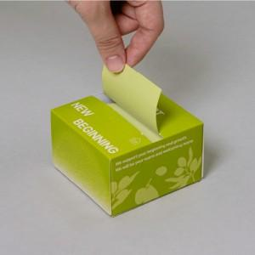

【상세/제작정보】 | 한장씩 뜯어쓰는 메모잇이 아닌 뽑아쓰는 메모잇

【인쇄/포장옵션】 | 풀칼라 / 포장불가능

【공급단가】 | 수량 | 1,000~ | 2,000~ | 3,000~ | 5,000~ | 10,000~
*VAT별도 | 100매 | 1,430원 | 1,320원 | 1,170원 | 1,100원 | 940원
 | 200매 | 2,210원 | 2,020원 | 1,870원 | 1,760원 | 1,560원

【상품 URL】 | https://www.synergygift.co.kr:443/src/goods_detail.php?gdno=5646

